AcessoAPData
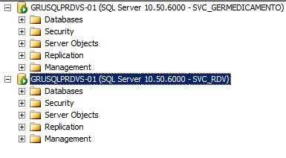
HOMOLOGAÇÃO
USER:SVC_PCS
SENHA:sVc_pC$1203

USER:SVC_CENTRALUSUARIO | Não acessa
SENHA:SVc_C3NtR@LU$u@RI01156

USER:SVC_CORESERVICE | Não acessa
SENHA:SVc_C0r3$3rvIc31149

USER:SVC_GERMEDICAMENTO
SENHA:g3rm3d1c@m3nt0

USER:SVC_RDV
SENHA:s4v_r8v

USER:SVC_AP
SENHA:Ache@2019

Base Apdata de homologação (novo servidor):
Servidor: GRUWDBHMG001
Base: APPDATARH_9999

Endereço de Amostra
USER:SVC_ENDERECOAMOSTRA
SENHA:SVC_3nD3r3c01m0$tr10904

